Prête pour Graphique
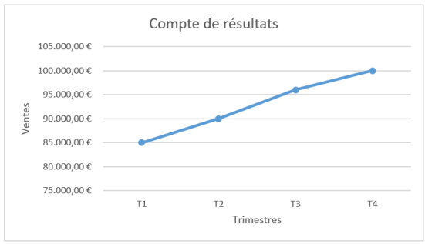
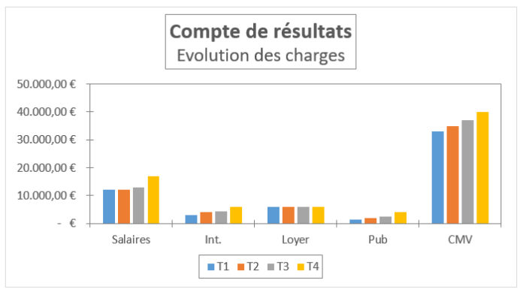
COMPTE DE RESULTAT / SOLAR PHOTO

 | T1 | T2 | T3 | T4 | CUMUL
Ventes HT | 85,000.00 € | 90,000.00 € | 96,000.00 € | 100,000.00 € | 371,000.00 €

Charges
Salaires | 12,000.00 € | 12,000.00 € | 13,000.00 € | 17,000.00 € | 54,000.00 €
Int. | 3,000.00 € | 4,000.00 € | 4,500.00 € | 6,000.00 € | 17,500.00 €
Loyer | 6,000.00 € | 6,000.00 € | 6,000.00 € | 6,000.00 € | 24,000.00 €
Pub | 1,500.00 € | 2,000.00 € | 2,500.00 € | 4,000.00 € | 10,000.00 €
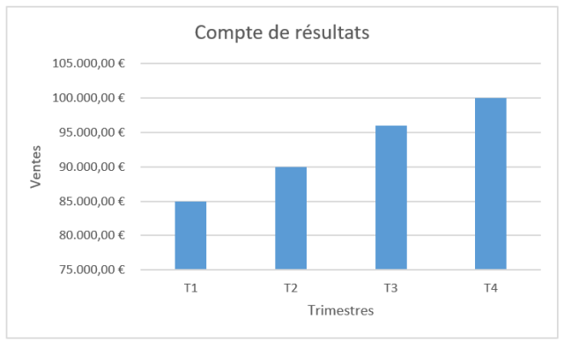
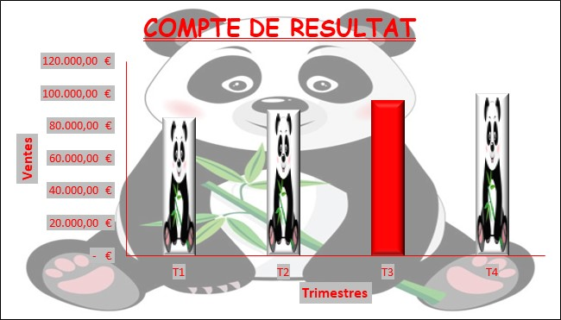
CMV | 33,000.00 € | 35,000.00 € | 37,000.00 € | 40,000.00 € | 145,000.00 €
Total | 55,500.00 € | 59,000.00 € | 63,000.00 € | 73,000.00 € | 250,500.00 €

Résultat | 29,500.00 € | 31,000.00 € | 33,000.00 € | 27,000.00 € | 120,500.00 €

